recomendador
 | Casa | 1 | SI
Recomendador de Velocidad de Claro Internet Hogar | Apto | 2 | NO | Tipo vivienda | Pisos | Área | Habitaciones | Exteriores | Dispositivos adicionales | Uso | Recomendación cobertura | Velocidad recomendada
con estas sencillas preguntas, te ayudaremos a elegir la mejor solución de cobertura wifi y la velocidad que mejor se adapte a al uso que le das al internet en tu hogar. | ≤ 69 m2 | 3 | Básico | Casa | 1 | ≥ 69 m2 | Hasta 2 habitaciones | NO | NO | Básico | No requiere | Hasta 5M
Cobertura WIFI | ≥ 69 m2 | Hasta 2 habitaciones | Medio
¿Vives en Casa o apartamento? |  | 3 y más habitaciones | Alto
 | Al preguntar al cliente sobre el tipo de vivienda, lo que buscamos es conocer las caracteristicas fisicas de su inmueble. |  | Muy Alto

 |  |  | Repetidor
 |  |  | Segundo CM
 |  |  | Punto cableado
¿Cuantos pisos tienes en tu hogar? |  |  | No requiere
 | Si en esta opcion el cliente indica que su hogar tiene más de un piso, es posible que requiera soluciones de cobertura de internet, como : Repetidores, segundo Cablemodem.
 |  |  | Hasta 5M
 |  |  | Hasta 10M
 |  |  | Desde 10M
 |  |  | Desde 20M
¿cuantos m2 tiene tu hogar?
69 mt2
Hasta 69 mt2
más de
69 mt2
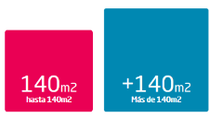 | M2: los metros cuadrados en nuestro recomendador deberia ir hasta los 69 m2 por recomendación técnica, si mide más de 69 m2 es otro factor para entregar soluciones de cobertura de internet. | Recomendar: si en la selección del usuario indica que el hogar mide más de 69 m2, se deben entregar recomendaciones de experiencia de Wifi: esto incluye: Repetidores Wifi-Segundo cable Modem y Punto Cableado.

¿cuantos habitaciones tiene tu hogar? | Habitaciones: A mayor número de habitaciones, mayor numero de muros y demas elementos que pueden afectar la señal del Wifi, por esta razón si el cleinte indica que tiene 3 o más habitaciones es otro factor para entregar soluciones de cobertura de internet.

¿Necesitas cobertura exterior (Patios-Terrazas)?
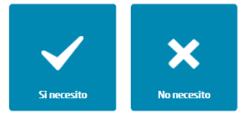 | Cobertura exterior: Cuando el usuario desea tener cobertura a internet en áreas externas del hogar como: balcones, terrazas o patios, implica que se debe tener mayor potencia, en estos casos tambien se sugerirá el uso de soluciones de cobertura.

¿Cuantos dispositivos conectas a Internet?

 | Dispositivos: si dentro de los dispositivos marcados por el usuario se encuentran, SmarTV, varios computadoras o consolas de video juegos, en este caso particualr por ser dispositivos con puertos UTP y mayor exigencia de navegación, la recomendación de cobertura puede ser el segundo cable modem o el punto cableado. | Es importante tener en cuenta que a mayor número de dispositivos, hay mayor exigencia del servicio de banda ancha por lo cual es recomendable sugerir altas velocidades a mayor número de dispositivos.

¿Qué uso le das a internet en tu hogar?

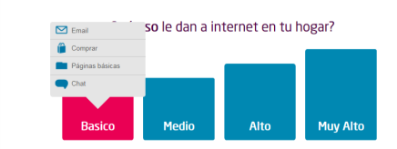
 |  | Basico: Email-Compras en Línea-Páginas Básicas-Chat. | Recomendar: Hasta 3 ó 5 megas, velocidad que podrás disfrutar conectado con cable al modem.

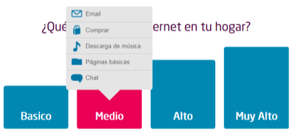

 |  | Medio: Email-Compras en Línea-Páginas Básicas-Chat-Descarga de Música. | Recomendar: Hasta 5 ó 10 megas, velocidad que podrás disfrutar conectado con cable al modem.

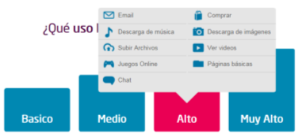 |  | Alto: Email-Compras en Línea-Páginas Básicas-Chat-Descarga de Música-Subir archivos-Juegos online-descarga de imágenes-Ver videos. | Recomendar: Hasta 10 megas, velocidad que podrás disfrutar conectado con cable al modem.

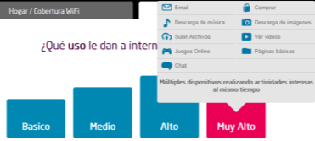 |  | Muy Alto: Email-Compras en Línea-Páginas Básicas-Chat-Decarga de Música-subir archivos-juegos online-descarga de imágenes-ver videos-multiples dispositivos realizando actividades intensas al mismo tiempo. | Recomendar: Hasta 20, 50 ó 100 megas (50 y 100 Megas Previa viabilidad técnica), velocidad que podrás disfrutar conectado con cable al modem.

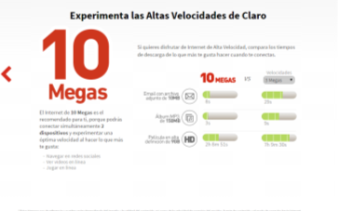 |  | Al final el recomendador debe mostrar la mejor opción de acuerdo a lo informado por el usuario en el recomendador y permitir continuar con la transacción de solicitud de compra por Web Call back.
 |  | en los casos que el cliente especifique multiples dipositivos, uso alto de internet y amplias dimensiones de su casa o apto siempre deberia tener la recomendación de repetidores, punto cable o segundo cable modem.

